Sheet1
图片 | 商品编号 | 客户货号 | 中文品名 | 外文品名
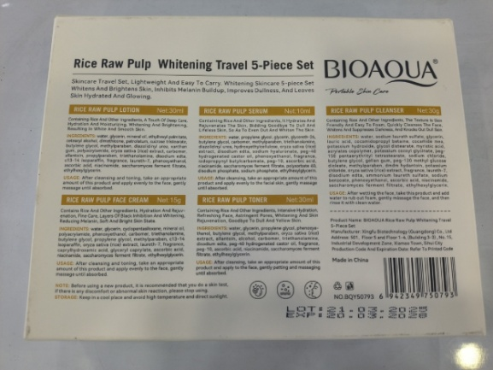 | JA0701 | NO.BQY50793 | 护肤套装，旅行装，大米，五件套 | TRAJE PARA EL CUIDADO DE LA PIEL, TRAJE DE VIAJE, ARROZ, JUEGO DE CINCO PIEZAS
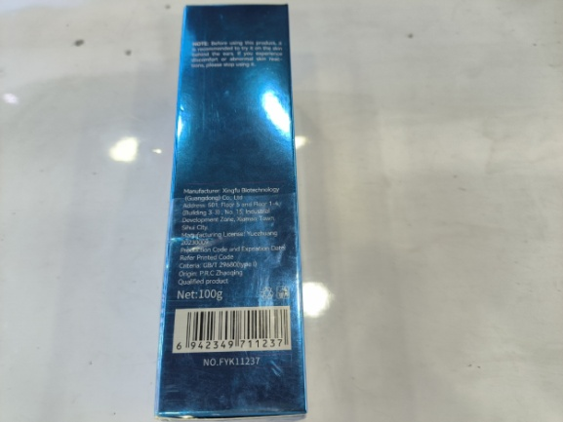 | JA0702 | NO.BQY11404 | 大米护发精油，70ML | ACEITE ESENCIAL PARA EL CUIDADO DEL CABELLO DE ARROZ, 70ML
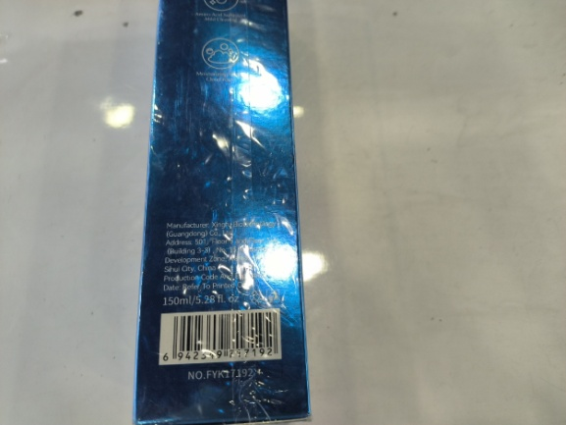 | JA0703 | NO.FYK11244 | 爽肤水，100ML | TóNER, 100 ML
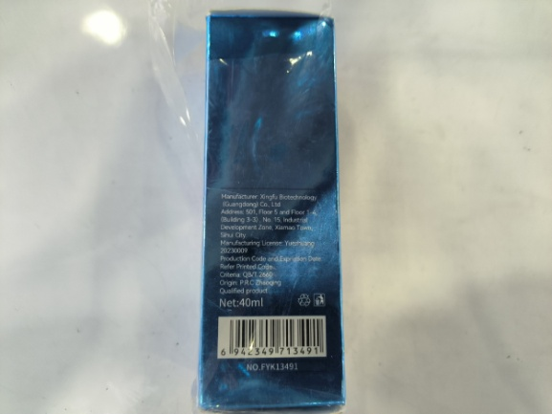 | JA0704 | NO.FYK11237 | 洗面奶，100G | LECHE DE LAVADO FACIAL, 100G
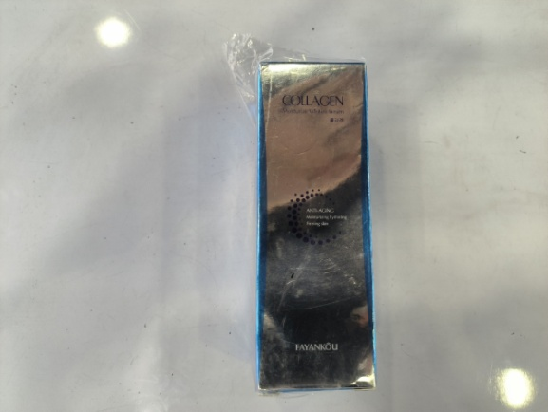 | JA0705 | NO.FYK17192 | 洁面慕斯，150ML | MOUSSE DE LIMPIEZA, 150 ML
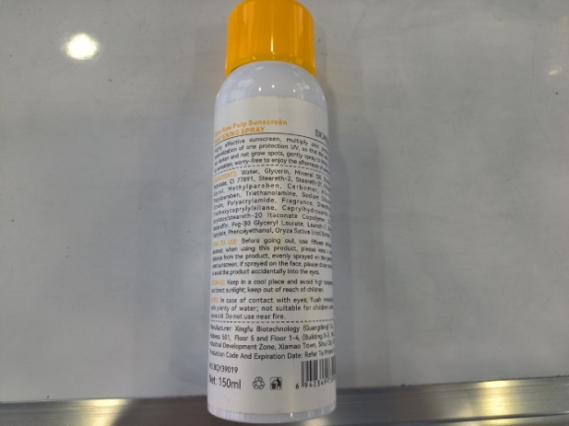 | JA0706 | NO.FYK46719 | 眼霜，60G | CREMA PARA LOS OJOS, 60G
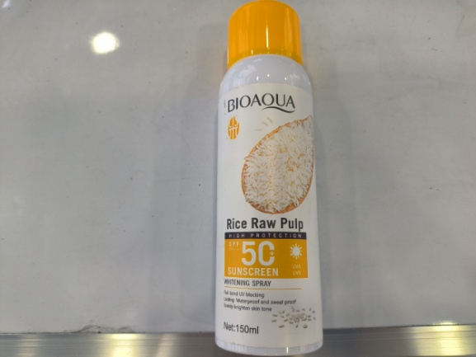 | JA0707 | NO.FYK14306 | 面霜，50G | CREMA, 50G
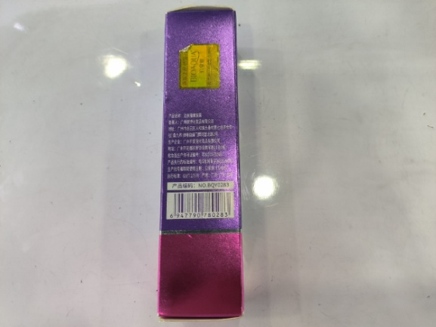 | JA0708 | NO.FYK17246 | 睡眠面膜，50G | MASCARILLA PARA DORMIR, 50G
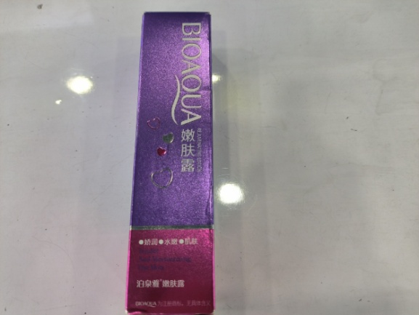 | JA0709 | NO.BQY48362 | 水杨酸面膜，110G，55片 | MASCARILLA DE áCIDO NUCLEICO, 110G, 55 TABLETAS
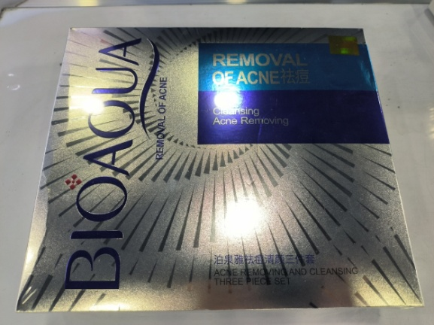 | JA0710 | NO.FYK13491 | 美白精华，40ML | ESENCIA BLANQUEADORA, 40 ML
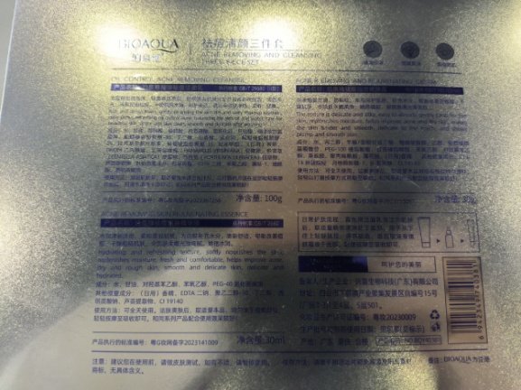 | JA0711 | NO.BQY39019 | 美白防晒喷雾，150ML | SPRAY BLANQUEADOR Y PROTECTOR SOLAR, 150 ML
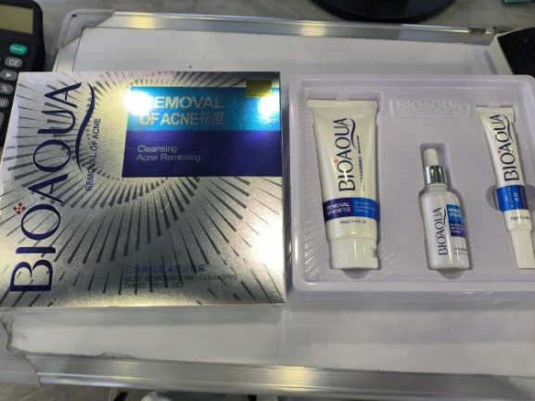 | JA0712 | NO.BQY0283 | 嫩肤露，30ML | GEL PARA LA PIEL, 30 ML
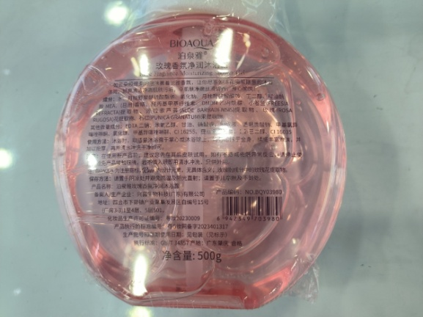 | JA0713 | NO.BQY40381 | 祛痘三件套，100G+30ML+30G | JUEGO DE TRES PIEZAS PARA ELIMINAR EL ACNé, 100G + 30ML + 30G
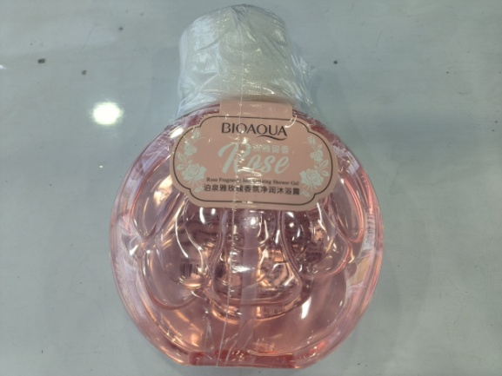 | JA0714 | NO.BQY03980 | 玫瑰沐浴露，500G | GEL DE BAñO DE ROSAS, 500G

